구글SEO-슬리피캣
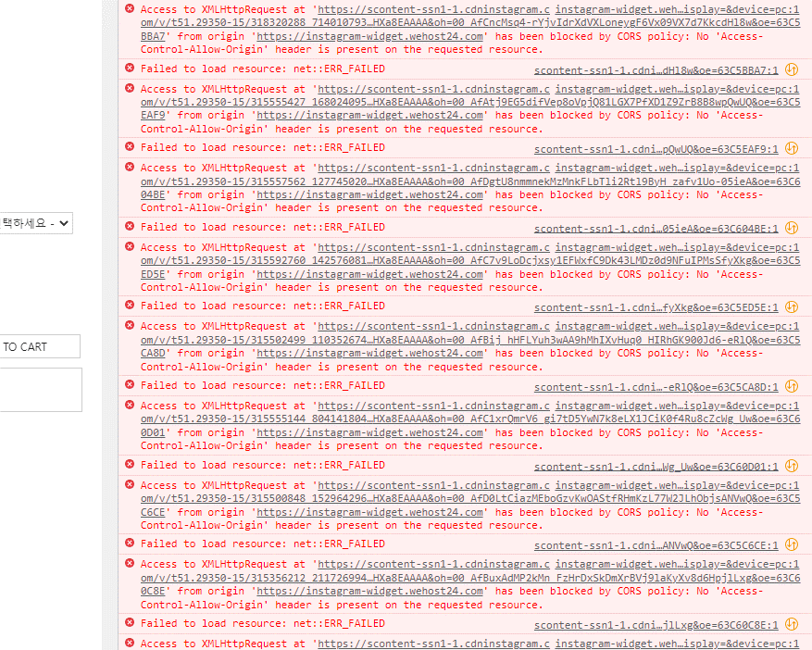
SEO 일지
기간 : 2022-10-24 ~ 2023-01-31
관리자 URL : https://eclogin.cafe24.com/Shop/
관리자 로그인정보 : ID : sleepnomad PW : triplehm2022
작업 및 모니터링 범위 : 테크니컬SEO (ex: rss, 사이트맵, robots.txt, 크롤링오류처리, 색인제외요청 등등)

모니터링 내용
 | 내용 | 상세
1 | 색인 생성 불가사유 4가지 | URL 한글포함 문제, 리다렉션 속도 문제, 필요 메타태그 여부 문제, 이미지 크기 문제 등으로 색인이 정상적으로 생성되지 않음
2 | URL | 현재 한글로 되어있는 URL을 고도몰에서 사용했던 구URL과 같이 숫자와 영어로만 구성되도록 수정하고 비교적 간단하게 변경하는 것이 좋음
3 | 이미지 크기 | 페이지내 이미지가 로드 되는데 많은 시간이 소요되며 jpg, png 파일 확장자를 wepp로 변환하는 것이 좋음
4 | 리다렉션 속도 | gif파일은 제거하는 것이 속도적인 측면에서 좋음 ( 용량이 너무 커서 로드 되는데 많은 시간이 소요 )
5 | 필요 메타태그 여부 | 위 소스는 모바일웹이나 반응형웹에서 각각의 기기장치를 인식할 때 사용하는 중요한 태그이며 현재 모든 소스에 viewport는 적용되어있지 않아서 공통소스에 <meta name="viewport" content="width=device-width, initial-scale=1.0"> 를 추가하는 것이 좋음
6 | 이미지 개선 | 이미지 개선 - 이미지 사용시 모든 이미지에 alt속성과 height과 width 속성을 넣어서 이미지 로드 속도를 높일 수 있음
7 | 이미지 개선 | 이미지 개선 - 상품상세페이지에 들어가는 이미지에는 alt속성과, height속성을 추가하고, 파일명 상품에 맞게 변경이 필요
8 | 오류 검토 | 오류 검토 - console창에 js 파일에 대한 404오류가 발생되어 검토가 필요
9 | 모니터링결과 | 위와 같은 내용들로 sitemap과 rss 대부분에서 정상적으로 색인을 생성하지 못함
10 | 모니터링결과 | 구글서치콘솔에서 정상적으로 색인이 생성되지 않아 3개월 간 구글 자연유입 사용자는 거의 없음

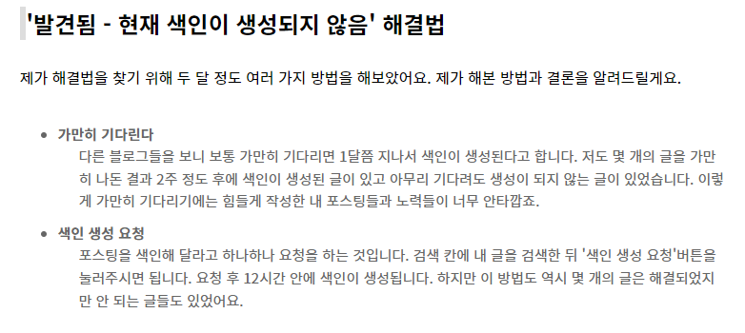
SEO일지
날짜 | 작업사이트 | 내용 | 상세 | 엔진 | 작업자
2022-10-24 | 슬리피캣 | 구글서치콘솔 연결 | gmail 계정에 서치콘솔 연결 | 구글 | 엄태영
2022-10-24 | 슬리피캣 | 사이트맵/ RSS생성 | 사이트맵/ RSS생성 | 구글 | 엄태영
2022-10-25 | 슬리피캣 | 색인 생성요청 | 색인이 생성되지 않은 페이지83개 중 8개 요청완료 | 구글 | 엄태영
2022-10-25 | 슬리피캣 | 사이트맵 / RSS 추가 | 사이트맵 / RSS 추가 | 구글 | 엄태영
2022-10-26 | 슬리피캣 | 리디렉션 및 404페이지 색인삭제 요청 | 구 URL 페이지 7개 삭제요청 완료 | 구글 | 엄태영
2022-10-26 | 슬리피캣 | 색인 생성요청 | 색인이 생성되지 않은 페이지83개 중 20개 요청완료 | 구글 | 엄태영
2022-10-27 | 슬리피캣 | 색인 생성요청 | 색인이 생성되지 않은 페이지83개 중 30개 요청완료 | 구글 | 엄태영
2022-10-31 | 슬리피캣 | 색인 생성요청 | 색인이 생성되지 않은 페이지55개 중 10개 요청완료 | 구글 | 엄태영
2022-11-01 | 슬리피캣 | 색인 생성요청 | 색인이 생성되지 않은 페이지55개 중 20개 요청완료 | 구글 | 엄태영
2022-11-02 | 슬리피캣 | 색인 생성요청 | 색인이 생성되지 않은 페이지55개 중 30개 요청완료 | 구글 | 엄태영
2022-11-02 | 슬리피캣 | 색인이 생성되지 않는 사례 파악 | 우측 이미지 | 구글 | 엄태영
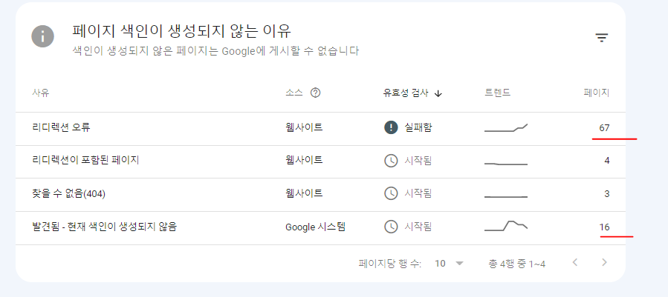
2022-11-03 | 슬리피캣 | 색인 생성요청 | 색인이 생성되지 않은 페이지53개 중 40개 요청완료 | 구글 | 엄태영
2022-11-03 | 슬리피캣 | ㄴ | 색인요청1개인데 메인 URL만 색인이 요청된 상태 | 구글 | 엄태영
2022-11-04 | 슬리피캣 | 색인 생성요청 | 색인이 생성되지 않은 페이지53개 중 50개 요청완료 | 구글 | 엄태영
2022-11-04 | 슬리피캣 | 리다렉션오류 28 / 리다렉션포함 페이지 4 | 404페이지3개 / 생인생성되지 않은 페이지 53개 | 구글 | 엄태영
2022-11-07 | 슬리피캣 | 상태 변경 | 색인 생성되지 않은 페이지 모두 리다렉션 오류로 확인 | 구글 | 엄태영
2022-11-07 | 슬리피캣 | 리다렉션 오류 원인 및 사례 수집 | 우측이미지 | 구글 | 엄태영
2022-11-08 | 슬리피캣 | 카페24 SEO 설정내용 검토 | 상품->상품목록->상품별 SEO내역 확인 | 구글 | 엄태영
2022-11-08 | 슬리피캣 | ㄴ | gif파일을 제거하고 jpg를 wepp파일로 변경이 필요 | 구글 | 엄태영
2022-11-08 | 슬리피캣 | 모니터링 | 카페24 제공 메뉴 (통계) 확인 | 구글 | 엄태영
2022-11-09 | 슬리피캣 | 모니터링 | Lighthouse 내용 검토 gif파일 및 모든 jpg 사이즈 및 파일크기 절약가능 | 구글 | 엄태영
2022-11-09 | 슬리피캣 | ㄴ | Lighthouse 대부분 이미지 관련 내용(alt속성, width,height) | 구글 | 엄태영
2022-11-10 | 슬리피캣 | stiemap, rss검토 | URL은 정상적으로 확인, 등록도 정상적으로 등록 | 구글 | 엄태영
2022-11-10 | 슬리피캣 | ㄴ | sitemap, rss에 모든 URL이 리다렉션 오류로 확인 | 구글 | 엄태영
2022-11-11 | 슬리피캣 | 모니터링 | 10/10~11~10 한달 실적 검토 - 실적 그래프 및 검색어 확인 | 구글 | 엄태영
2022-11-11 | 슬리피캣 | ㄴ | 색인이 되지 않아 실적의 영향에 큰 변화가 없음 | 구글 | 엄태영
2022-11-14 | 슬리피캣 | 모니터링 | 색인이 생성되었던 구 URL 검토 - URL을 변경하여 색인을 재요청해볼 것 | 구글 | 엄태영 |  | ㄴ10월 페이지 색인 상황
2022-11-14 | 슬리피캣 | ㄴ | 한글제외 ex) www.sleepycat.co.kr/goods/goods_view.php?goodsNo=1000000157 | 구글 | 엄태영
2022-11-15 | 슬리피캣 | 내용 정리 | 내용정리 시트에 현재까지 내용을 모두 정리 | 구글 | 엄태영 | 리다렉션 오류 원인 및 사례
2022-11-16 | 슬리피캣 | 색인생성 페이지 확인 | 색인이 새로 생성된 3개의 페이지 내용 및 이유파악 | 구글 | 엄태영 | 1. 리디렉션 체인이 너무 김
2022-11-17 | 슬리피캣 | 색인생성 페이지 확인 | gif파일 없이 새로운 제품페이지를 등록했을 경우 색인이 생성되었음 | 구글 | 엄태영 | 2. 리디렉션 순환 오류
2022-11-18 | 슬리피캣 | 색인생성 페이지 확인 | 색인생성된 페이지의 경우 Lighthouse에서 이전과 비교해 월등히 좋은 속도를 나타냄 | 구글 | 엄태영 | 3. 리디렉션 URL이 최대 URL 길이를 초과
2022-11-21 | 슬리피캣 | 유효성검사 | 리다렉션 오류 페이지 목록 유효성 검사 재실행 | 구글 | 엄태영 | 4. 리디렉션 체인에 잘못되거나 빈 URL이 있음
2022-11-22 | 슬리피캣 | 모바일 사용 편의성 페이지 | https://sleepycat.co.kr/product/밀키웨이-파자마-커플/105/ 링크가 우수한 페이지에 추가됨 | 구글 | 엄태영 | 의심 : <meta name="viewport" content="width=device-width, initial-scale=1.0"> 태그 여부
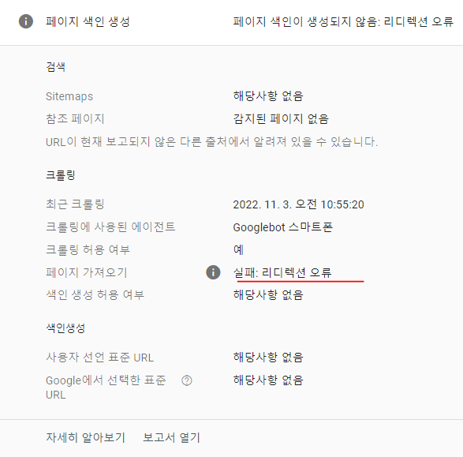
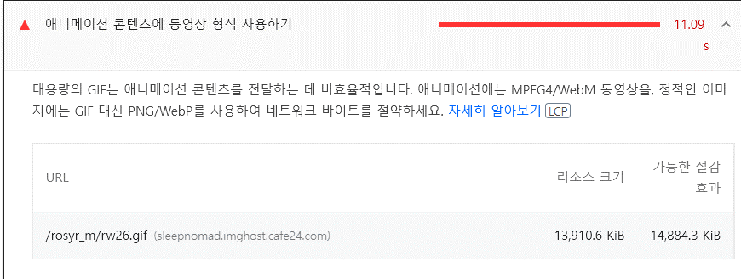
2022-11-23 | 슬리피캣 | 모니터링 | 전체 사용자 중 70%이상이 모바일로 접속 | 구글 | 엄태영
2022-11-24 | 슬리피캣 | 모니터링 | 잠옷 관련 키워드로 구글에서 노출되지 않으며 슬리피캣 이름과 비슷한 검색시 노출된다 | 구글 | 엄태영
2022-11-28 | 슬리피캣 | 모니터링 | 11월20일 색인 생성된 URL은 모든 이미지파일이 webp로 구성됨. | 구글 | 엄태영
2022-11-30 | 슬리피캣 | 모니터링 | webp로 변경된 페이지의경우 속도가 확연하게 증가 | 구글 | 엄태영
2022-12-01 | 슬리피캣 | 모니터링 | 모든 웹 페이지 이미지가 webp로 변경되었음 | 구글 | 엄태영
2022-12-02 | 슬리피캣 | 리다렉션 오류 페이지 재검사 | 리다렉션 오류 페이지 재검사 진행 | 구글 | 엄태영
2022-12-05 | 슬리피캣 | 색인 추가 생성 | https://sleepycat.co.kr/product/밀키웨이-파자마-커플/105/ | 구글 | 엄태영
2022-12-06 | 슬리피캣 | 모니터링 | 모바일 사용 편의성 페이지 정상 - 특이사항 없음 | 구글 | 엄태영
2022-12-07 | 슬리피캣 | 색인 추가 생성 | https://sleepycat.co.kr/product/스몰-체크-순면-반팔-파자마-여성3c/37/ | 구글 | 엄태영
2022-12-08 | 슬리피캣 | 모니터링 | www.sleepycat.co.kr 의 경우 모바일 사용 편의성 문제 2개 생성 | 구글 | 엄태영
2022-12-09 | 슬리피캣 | 모니터링 | 텍스트가 너무 작아 읽을 수 없음 / 클릭할 수 있는 요소가 너무 가까움 | 구글 | 엄태영
2022-12-12 | 슬리피캣 | 모니터링 | www가 포함된 도메인과 포함되지 않은 도메인에 속성 데이터가 상이함 | 구글 | 엄태영
2022-12-13 | 슬리피캣 | 모니터링 | 페이지 색인이 생성되지 않는 이유 상태 업데이트 우측 이미지 | 구글 | 엄태영 |  |  | ㄴ righthouse 데이터에서 가장 많은 사용량을 차지하는 항목
2022-12-14 | 슬리피캣 | 유효성검사 | 리다렉션이 포함된 페이지 유효성검사 재실행 | 구글 | 엄태영
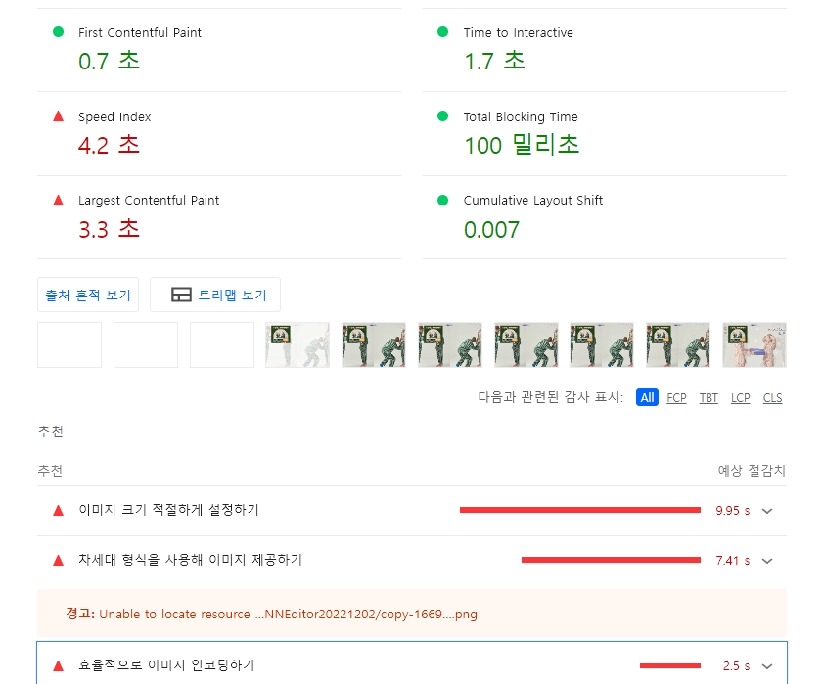
2022-12-15 | 슬리피캣 | 유효성검사 | 색인이 생성되지 않는 페이지 유효성검사 재실행 | 구글 | 엄태영
2022-12-19 | 슬리피캣 | 유효성검사 | 404 찾을 수 없는 페이지 유효성검사 재실행 | 구글 | 엄태영
2022-12-20 | 슬리피캣 | 새사이트맵추가 | sitemap.xml 새로 제출 | 구글 | 엄태영
2022-12-21 | 슬리피캣 | 새rss추가 | rss.xml 새로 제출 | 구글 | 엄태영
2022-12-22 | 슬리피캣 | soft404 페이지 색인 삭제요청 | https://www.sleepycat.co.kr/goods/goods_main.php?sno= | 구글 | 엄태영
2022-12-26 | 슬리피캣 | 색인 생성요청 | 크롤링됨 - 현재 색인이 생성되지 않음 에대한 페이지 8개중 2개 색인생성요청 | 구글 | 엄태영 |  | ㄴ 페이지 색인실패 이유확인
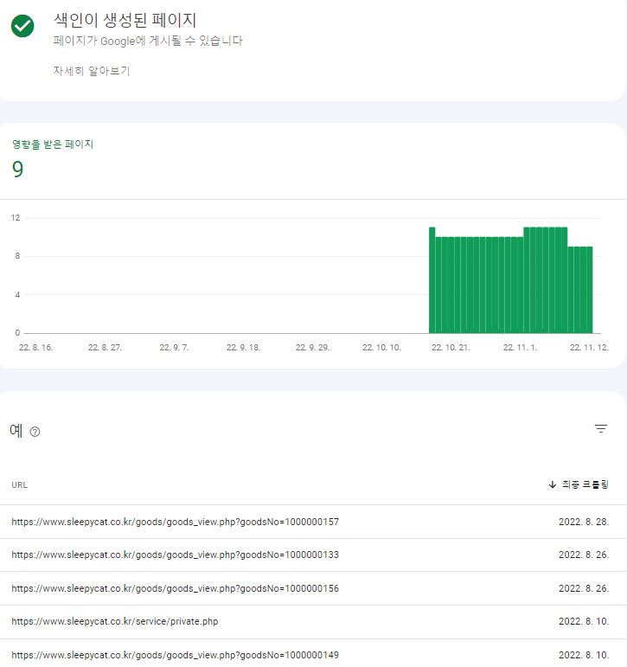
2022-12-27 | 슬리피캣 | 색인 삭제요청 | 크롤링됨 - 현재 색인이 생성되지 않음 에대한 페이지 8개중 6개 색인삭제요청 | 구글 | 엄태영
2022-12-28 | 슬리피캣 | 모니터링 | google 자연검색으로 유입되는 경우가 굉장히 낮음 | 구글 | 엄태영
2022-12-29 | 슬리피캣 | 모니터링 | index페이지에서 사용된 jpg파일로 인하여 페이지 로드 속도가 길어짐. 확장자 변경요망 | 구글 | 엄태영
2023-01-02 | 슬리피캣 | 유효성검사 | 리디렉션 오류 페이지 유효성 검사 재실행 | 구글 | 엄태영
2023-01-03 | 슬리피캣 | 유효성검사 | 리디렉션이 포함된 페이지 유효성 검사 재실행 | 구글 | 엄태영 |  |  | ㄴ 이미지확장자 변경 후 변경된 righthouse 데이터
2023-01-04 | 슬리피캣 | 유효성검사 | 찾을 수 없음(404) 페이지 유효성 검사 재실행 | 구글 | 엄태영
2023-01-05 | 슬리피캣 | 모니터링 | 구글내에서 노출수 or 클릭수는 거의 없음 | 구글 | 엄태영
2023-01-06 | 슬리피캣 | 모니터링 | wepp와 jpg/png 파일의 이미지 불러오는 속도 차이가 여전히 심함 wepp로 변경시 속도개선 | 구글 | 엄태영
2023-01-09 | 슬리피캣 | 모니터링 | 구글에서 슬리피캣 검색시 1페이지 전체가 슬리피캣 관련 페이지 검색 | 구글 | 엄태영
2023-01-10 | 슬리피캣 | 모니터링 | 구글검색을 통한 유입은 거의 없음 | 구글 | 엄태영
2023-01-11 | 슬리피캣 | 모니터링 | 색인이 생성되는 비율은 4:1 로 25%만 색인이 생성되는 상태 | 구글 | 엄태영
2023-01-12 | 슬리피캣 | 모니터링 | rss.xml과sitemap.xml에서 색인이 거의 생성되지 않음 | 구글 | 엄태영
2023-01-13 | 슬리피캣 | sitemap | 새로운 sitemap 추가 | 구글 | 엄태영
2023-01-16 | 슬리피캣 | rss | 새로운 rss추가 | 구글 | 엄태영
2023-01-17 | 슬리피캣 | 모니터링 | 구글 유입을 늘리기 위해선 구글SEO 랭킹요소 검토가 필요 | 구글 | 엄태영
2023-01-18 | 슬리피캣 | 모니터링 | 상품상세페이지 console창에 다량의 오류 발생 (이미지 하단) | 구글 | 엄태영
2023-01-19 | 슬리피캣 | 유효성검사 | 리디렉션 오류 페이지 유효성 검사 재실행 | 구글 | 엄태영
2023-01-26 | 슬리피캣 | 유효성검사 | 리디렉션이 포함된 페이지 유효성 검사 재실행 | 구글 | 엄태영 |  | ㄴ wepp 변경 후 새로 색인이 생성된 페이지
2023-01-27 | 슬리피캣 | 유효성검사 | 찾을 수 없음(404) 페이지 유효성 검사 재실행 | 구글 | 엄태영
2023-01-30 | 슬리피캣 | 데이터 종합 | 11월 1일 이후 데이터 종합정리 | 구글 | 엄태영
2023-01-31 | 슬리피캣 | 데이터 종합 | 11월 1일 이후 데이터 종합정리 | 구글 | 엄태영 |  |  | ㄴ 12월 말 index페이지 속도 현황

